关系图
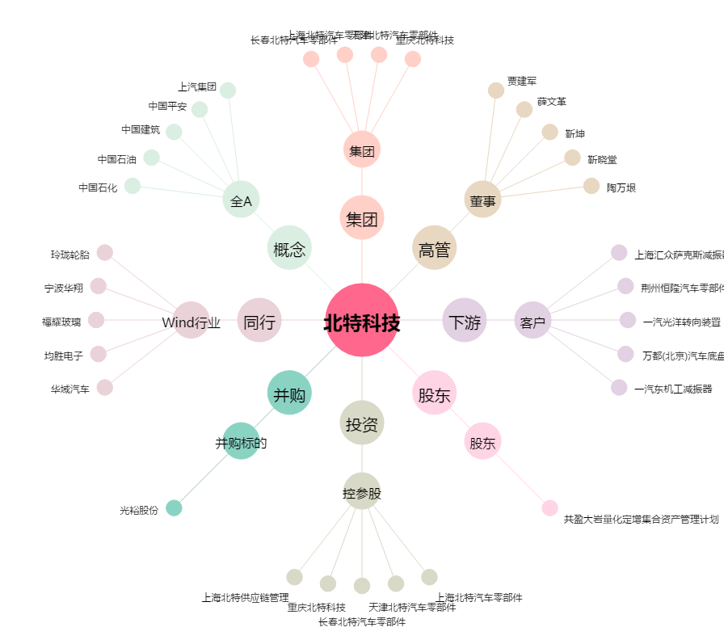
北特科技[603009.SH] - 关系概览图

